php秒杀设计
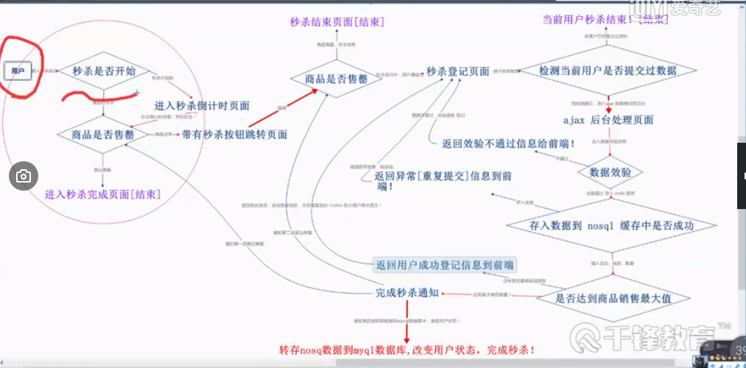
秒杀设计
 | 商品展示层
设计思路 | 用户等基层
 | 数据接入层
 | 数据处理层

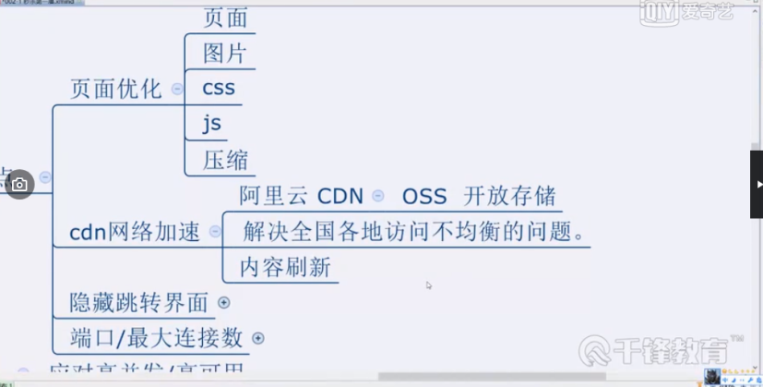

 | 隐藏跳转界面

